Detalhamento_Avarias
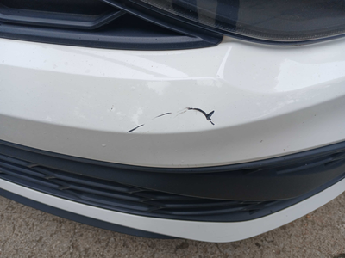
Detalhamento da Cobrança

Cliente | xxxx
Contrato: | xxxx

Placa: | FGN6A52 |  | VALOR TOTAL
Modelo: | POLO TRACK 1.0 12V FLEX 4P C/AR |  | R$320.00
Cor: | BRANCO

1 | Pintura para-choque dianteiro | Valor | R$320.00

